Загальні пояснення
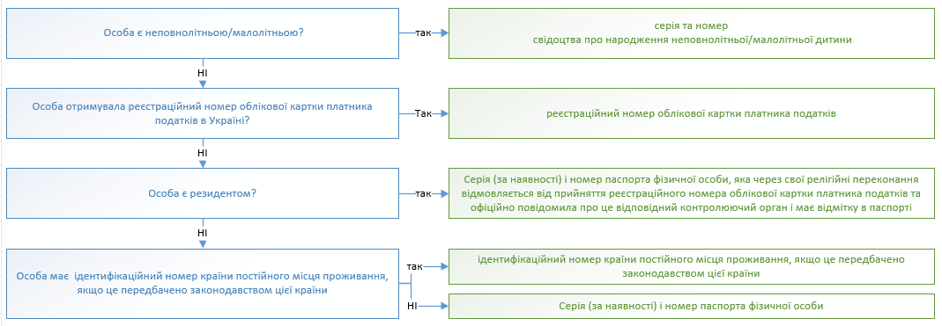
I. Загальні пояснення щодо заповнення
1. Заповненню підлягають вкладки Т 1- Т 12, інформація з яких відображається на вкладці "Для друку"

2. При заповненні таблиці 1 ряд значень (складові частини адреси) обираються з випадаючих списків відповідного поля. У випадку відсутності випадаючих списків (необхідне значення копіювати з вкладки "Довідники").

3. Перед друком Анкети (вкладка "Для друку") обов'язково перевірте, чи текст відображається у повному обсязі. Якщо текст відображається не у повному обсязі, необхідно збільшити ширину рядка.

4 Таблицями передбачено максимально можливу кількість строк до заповнення. Перед роздрукуванням незаповнені/зайві строки таблиць на вкладці "Для друку" необхідно cховати. (за виключенням першого рядка таблиці).

5. Для запобігання блокувань користувачем діапазонів таблиць (переносяться з текстом, що копіюється з сторінок сайтів або інших книг Excel та мають автоматично встановлений маркер блокування даних), рекомендується перед вставленням даних правою клавішею миші відкрити додаткове меню і скористатись меню «Спеціальна вставка» (вставити як «текст» для даних, що копіюються з сайтів, або як «значення» для даних, що переносяться з інших файлів Excel)

II. Пояснення до заповнення заяви
1. Для цілей цього додатка заявником вважається особа, яка має намір набути статус колекторської компанії, або колекторська компанія.
2. Заявник заповнює таблицю 1 цього додатка окремо щодо заявника та кожного власника істотної участі - юридичної особи.
3. Заявник заповнює таблицю 2 цього додатка окремо щодо кожного власника істотної участі - фізичної особи.
4. Заявник подає інформація, зазначену в таблиці 3 цього додатка, виключно щодо здійснення колекторської діяльності.
5. Заявник заповнює таблицю 11 цього додатка щодо кожної залученої особи окремо.

III. Правила зазначення ідентифікаційного номера юридичної особи

IV. Правила зазначення ідентифікаційного номера фізичної особи

